744 - 2 HOJAS
PUERTA 744 DE DOS HOJAS
ALTURA |  |  | 85.2 |  | CENTIMETROS
ANCHO |  |  | 100.7 |  | CENTIMETROS
CANTIDAD |  |  | 1
REF.ALUMINIO
REF. VIDRIO
DESCRICCION |  | REF. | MEDIDAS EN CENTIMETROS |  |  | CANT UND. | ANGULO CORTE
MARCO | CABEZAL | ALN-392 | 100.7 |  |  | 1 | 90
 | SILLAR | ALN-387 | 100.7 |  |  | 1 | 90
 | JAMBA | ALN-393 | 84.1 |  |  | 2 | 90
HOJAS | ENGANCHE 744 | ALN-391 | 82.7 |  |  | 2 | 90
 | TRASLAPE 744 | ALN-388 | 82.7 |  |  | 2 | 90
 | HORIZONTAL SUP. | ALN-389 | 50.1 |  |  | 2 | 90
 | HORIZONTAL INF. | ALNA-390 | 50.1 |  |  | 2 | 90
VIDRIOS | 5 m. m. |  | ALTURA | ANCHO

 |  |  | 76.2 | 44.3 |  | 2
EMPAQUE | 744 |  |  |  |  | 481.8 | ML
TORNILLERIA | 8 X 3/4 ¨ HOJAS |  |  |  |  | 12
 | 8 X 1 1/2¨ |  |  |  |  | 10
 | 8 X 1/2¨ |  |  |  |  | 6
CHAZOS | 1/4¨ |  |  |  |  | 10
ROACHINAS | 744 ACERO |  |  |  |  | 2
GUIAS | 744 INFERIORES |  |  |  |  | 2
 | 744 SUPERIORES |  |  |  |  | 3
SEGURO | JAGUAR DOBLE |  |  |  |  | 1
FECHA DE ORDEN
FECHA DE ENTREGA
OBSERVACIONES
 |  |  |  |  | ENCARGADO
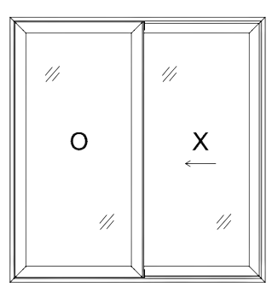

 |  |  | 85.2 | ANCHO (A)

 | 100.7
 | ALTURA (H)

